关系图
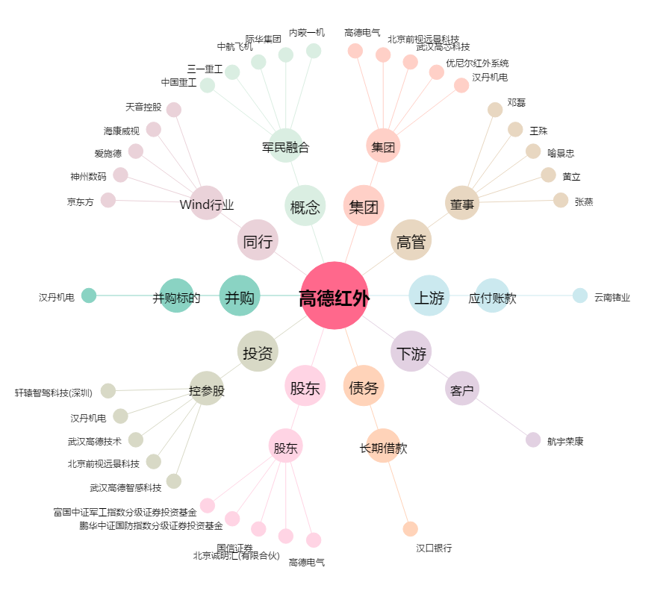
高德红外[002414.SZ] - 关系概览图

